使い方
アセスメント総括表（詳細版）の使い方

 | Ａ パソコンが使える場合
 |  | （但しエクセル２００７以後のバージョンのみカラースケールが使用可）
 | 1. 「アセスメント総括表」のシートをコピーする
 | 2. コピーした総括表に入力後、印刷
 | <手順> | ・ 入力シート名を適宜変更する
 |  | ・ 「市町村名」、「作成年月日」、「アセスメント実施年月日」、「作成者氏名」等を入力する
 |  | ・ 「避難所等の名称」を入力する
 |  | ・ 「避難者等の人数」、「要配慮者」などは数値を入力する
 |  | ・ 「（1）専門支援」～「その他の問題」はリストから選択する
 |  | （入力先のセルを左クリックするとリストボタンが現れるのでそれをクリックするとリストが表示される）
 |  | ・ 「避難者等の人数」～「その他の問題」は入力した値によって、自動的に書式が変更される
 |  | （下図およびシート「アセスメント総括表入力例」参照）
 |  | ・ 必要に応じて備考を入力

 | 3. 新たに表を作成する場合には、再びシート「アセスメント総括表」をコピーして使用する

 | Ｂ パソコンが使えない場合
 | 1. あらかじめ印刷していたアセスメント総括表にデータ（数字、文字）を記入する
 | 2. 必要に応じて、データを色分けする

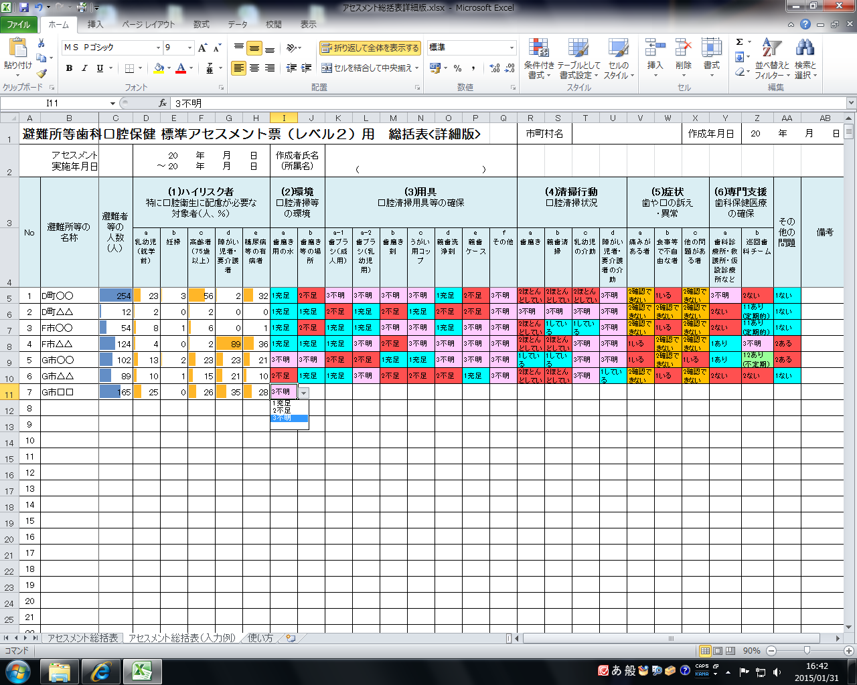

リストから選択して入力する

入力した値に応じて自動的に色付けされる

この範囲は入力規制ですので、削除、移動はしないで下さい

入力規制

1充足 | 1していそう | 1していそう | 1いる | 1あり | 11あり(定期的) | 1ない | 1充足
2不足 | 2ほぼしていなそう | 2ほぼしていなそう | 2いない | 2ない | 12あり(不定期) | 2ある | 2不足
9不明 | 9不明 | 3不要 | 9不明 | 9不明 | 2ない |  | 3不要
 |  | 9不明 |  |  | 9不明 |  | 9不明

